サンプルの発送方法
チューブの記載と詰め方
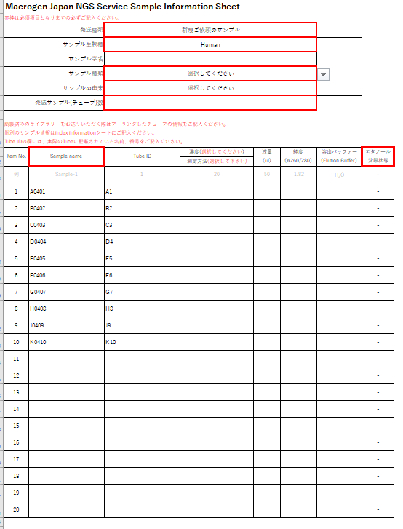
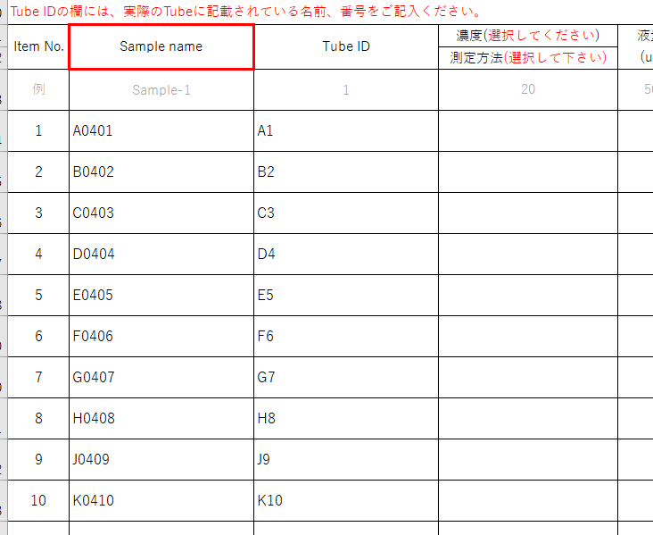
なるべく小箱使用し左詰めに入れてください。
サンプル発送準備の注意事項

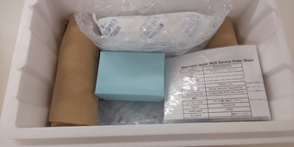
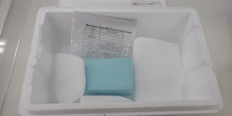
DNA/調製済ライブラリの場合
保冷剤を使用
ドライアイスを使用
RNA/組織/細胞サンプルの場合
オーダーシートを同梱
緩衝材を入れる

１）弊社で指定するチューブはございませんが、なるべく1.5mlもしくは2mlチューブをお使いください。

蓋の記載と一致させる
２）サンプル名もしくはTube IDをサンプルチューブの蓋に正しく記載をお願い致します。
サンプル名とチューブの蓋に記載されている名前が異なる場合は、Tube IDを記載してください。
Tube ID・サンプル名には記号や日本語の記載は行わず、アルファベットもしくは数字のみを使用してください。

３）液量は可能な限り多めにご準備をお願い致します。微量の場合、輸送時に蒸発する場合がございます。

４）チューブに破損が無いことを確認し、チューブの蓋はしっかりと締めてください。
 | ※Sample nameはイメージとなります。
５）チューブは小箱に【CancerPanel information】シートに記載の順に並べて入れてください。箱の周りは緩衝材で保護してください。
小箱やチューブ立てが無い場合は緩衝材で十分にくるんでご送付をお願い致します。 | サンプル発送費用
緩衝材が無い場合、ドライアイスや保冷材にチューブが挟まり、チューブが破損する可能性がございます。 | ・サンプルは着払いでお送りいただけます。
 | ・弊社へサンプルを送付される際、海外からの輸送や特殊・高額な輸送方法（臨床検体用の専門輸送等）は、
６）サンプルがDNA/調整済ライブラリの場合はスチロールボックスに保冷剤を同梱してください。 | お客様のご負担（元払い）でお願い致します。
サンプルがRNAもしくは組織/細胞サンプルの場合はスチロールボックスにドライアイスを十分同梱してください。 | ※通常輸送はヤマト運輸/佐川急便/ゆうパック/日通航空等の基本クール宅配便を想定しております。

７）サンプルをご送付の際には、CancerPanel information Sheetを印刷頂いたものを同梱してください。 | サンプルの発送先住所、電話番号
 | 〒135-0064
８）33サンプル以上ある場合はSaｍple information Sheetも印刷頂いたものを同梱してください。 | 東京都江東区青海2丁目4番32号
 | タイム24ビル16F
９）輸送時の揺れによる衝撃をやわらげるため、緩衝材でしっかりスペースを埋めてください。 | ㈱マクロジェン・ジャパン NGSサービス係行
 | Tel:03-5962-1124 Fax:03-5962-1128
10）作成いただいたオーダーシートはjutaku_gr@cosmobio.co.jp宛に電子ファイルもお送りください。
 | 土日・祝日のサンプル受け取りができません。平日の昼間着でお送りください。
 | DNAサンプルは冷蔵便でお送りいただけます。
 | RNAサンプルは必ず冷凍便でお送りください。

 |  | ※サンプル名およびTube IDはイメージとなります。

サンプル基準
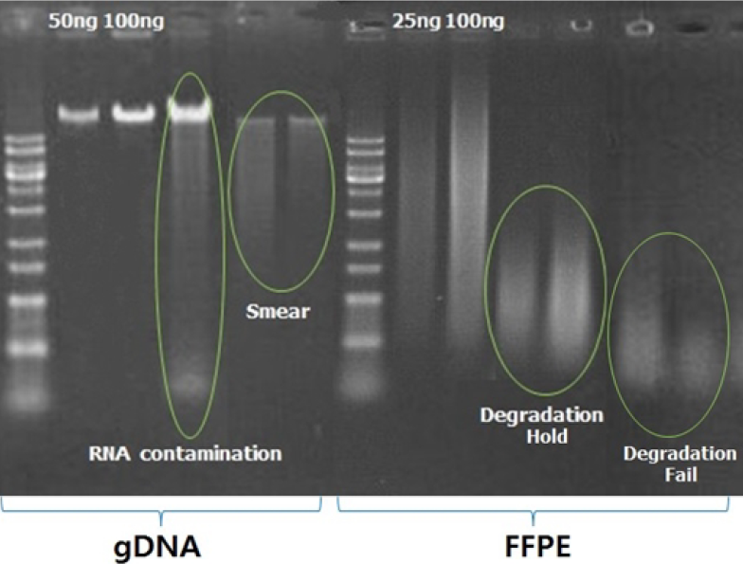
Sample Quality Check(QC)の際にsampleを2-3ulを使用します。Sample volumeは余裕をもってご準備下さい。
下記サンプル基準は2020年11月30日時点の基準となります。
CancerPanel
使用するPanelをご確認の上、下記条件のDNAをご準備ください。
Library Type | DNA Type | Conc. (ng/ul) | Purity (A260/A280) | Volume (ul) | Total Amount | etc
Targeted Sequencing
Ion Ampliseq Cancer Hotspot panel v2 | Tissue | >10 | >1.7 | >10 | >50
 | FFPE | >10 | >1.7 | >10 | >100
 | Cell-free | >0.3 | - | >10 | >20
Ion AmpliSeq Comprehensive Cancer Panel(409 genes) | Tissue | >10 | >1.7 | >10 | >100
 | FFPE | >10 | >1.7 | >10 | >200
Axen BRCA1/2 Panel | Tissue/FFPE | >10 | >1.7 | >10 | >100
Axen Hereditary Cancer Panel 1(16 genes) | Tissue/FFPE | >10 | >1.7 | >10 | >500
Axen Hereditary Cancer Panel 2(69 genes) | Tissue/FFPE | >10 | >1.7 | >10 | >500
Axen Cancer Panel 1 | Tissue/FFPE | >10 | >1.7 | >10 | >500
 | Cell-free | >0.3 | - | >10 | >30
Axen Cancer Panel 2 | Tissue/FFPE | >10 | >1.7 | >10 | >500
 | Cell-free | >0.3 | - | >10 | >30
Shotgun Fragment Sequencing
TruSeq nano 300 | Tissue/FFPE | >10 | >1.7 | >20 | >100
 | Cell-free | >0.3 | - | >10 | >20
RNA Sequencing
TruSeq RNA library | Total RNA | >10 | >1.7 | >20 | >200 | RIN > 7.0
Fig. DNA QC image >

